Hoja2
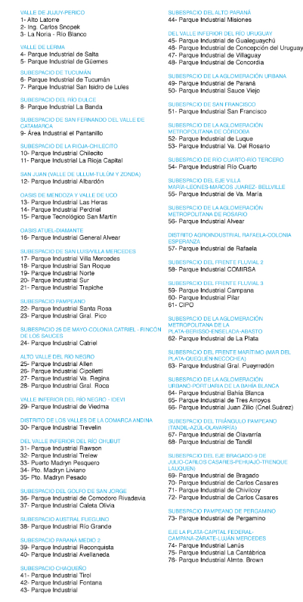
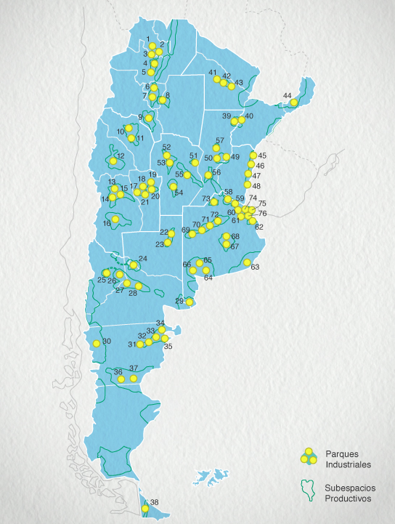



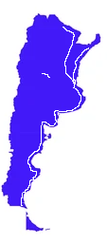

Zona | Ciudad | Aprobacion | POBLACION | Predio en hectareas | Acceso | KM |  |  | EXENCION |  |  |  | Contacto | Observaciones
 |  |  |  |  |  | Buenos Aires | Nqn | Comodoro | Ingresos Brutos | Inmobiliario | Sellos | Impuestos municipales
Córdoba | Rio Tercero | Definitiva | 46,500 | 69 | 71 km Ruta Nac 9 | 690 | 1042 | 1737 | 100% - 5 años |  |  | 100% - 5 años | 3571565662 | No tiene habilitacion química. Hay planta de cromado exterior
 | James Craik | * | 5,200 |  | Ruta Nac 9 | 588 | 1071 | 1787 |  |  |  |  | 3534970204 | No hay lugar actualmente
 | Villa Maria | Definitiva | 79,360 | 84 | Ruta Nac 9 | 553 | 1041 | 1753 | 100% por 15 años |  |  |  | (353) 460-8191 | Promociones en energía eléctrica: 25% x 3 años 15% x 2 años 10% x 2 años
Santa Fe | Villa Constitucion | * | 47,370 |  | Ruta Nac 9 Ferrocaril | 464 |  |  |  |  |  |  |  | Parque empresarial
Provincia de Buenos Aires | COMIRSA (Ramallo-San Nicolás) | Definitiva | 10,464 | 458 | Ruta Nac 9 Puertos Ferrocaril | 239 | 1155 | 1812 | Provinciales (Ley 10.547) y Municipales de tasas e impuestos hasta un total de 10 años en algunos casos y eximición directa de pago en otros. |  |  |  | 336 4405117 | Los lotes van desde 2000 hasta 50.000 metros cuadrados Energía: Línea Alta, Media y Baja tensión. Red de Agua para uso sanitario e industrial. Gas Natural para procesos productivos
 | Campana | Definitiva | 94,330 | 32 | Ruta Nac 9 Puertos Ferrocaril | 70 | 1123 | 1780 | 100% por 10 años |  |  |  | 1147564521
 | Escobar | Definitiva | 54,638 | 106 (lotes de 4000 m2) | Autopista Panamericana | 60 | 1129 | 1769 | Sin exención por ser plaza privada. VER el parque industrial |  |  |  | 0348 447-3555 | Energia soterrada, pavimento, fibra optica, cloacas, plantas de tratamiento, Balanza comun
 | Pergamino | Definitiva | 114,052 | 70 | a 1,5 kms.de su intersección con la Ruta Nacional Nº 188, y a 5 kms. de la ciudad | 222 | 1063 | 1720 | Ley Provincial de Promoción Industrial (Ley 13.656) 100% por 10 años |  |  | Exenciones para Radicaciones Industriales. (6671/07). | 2477 40-8368 | Desagües pluviales. Desagües industriales . Servicio EE y Gas . Transportes públicos y Vigilancia

